系统内容
1.玩法名称

 | 众神传

2.玩法目的

 | 1.掉落普通神侍碎片的唯一途径
 | 2.掉落装备卷轴的主要途径
 | 3.经验、金币的产出途径之一
 | 4.为玩家提供数值考核

3.玩法概述

 | 玩法概述如下：
 | 1.通过游戏主界面UI按钮进入众神传选择UI，通过选择界面可进入玩家选择的关卡
 | 2.规定每日该玩法每一关卡次数为3次（可配置），每日凌晨5点（可配置）刷新重置次数；通关任一关卡均消耗体力z点（可配置）
 | 3.玩家进入关卡后击杀怪物通关或完成某个任务通关，同时需完成三星条件方能开启三星
 | 4.只有玩家成功通关副本，才能领取该关卡所对应的神侍碎片；当玩家开启某个关卡的三星后，才能开启该关卡的扫荡

4.玩法内容

4.1玩法入口
 | 众神传用以下进入流程
 | 1.主界面中存在“精英关卡入口”UI按钮，玩家点击后可进入精英关卡主UI界面
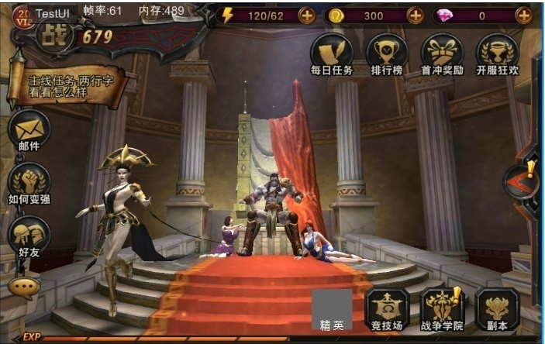

当玩家今日可打众神传副本次数大于0时，该图标右上角显示叹号，当次数为0时，叹号消失（只根据里面的挑战次数判断）

“众神传”UI界面入口
点击三星图标展开该关卡三星条件和完成程度

 | 2.点击按钮后进入精英关卡主UI界面，界面内为各个关卡，以神侍图片显示表示该关卡掉落该神侍碎片，供玩家选择
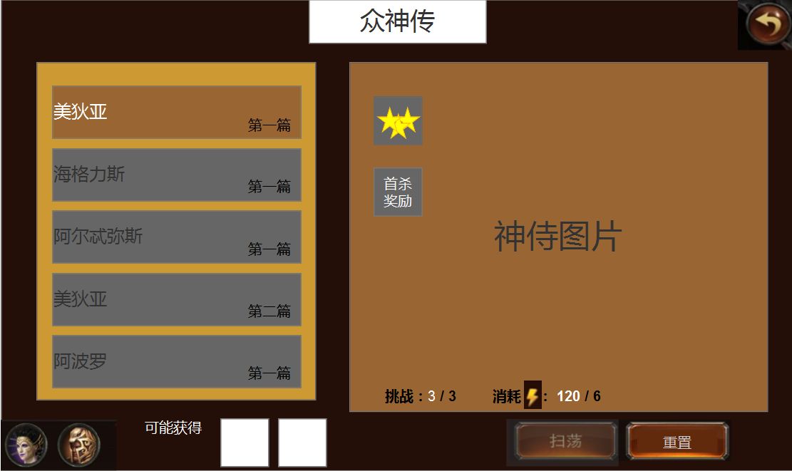
三星条件图标
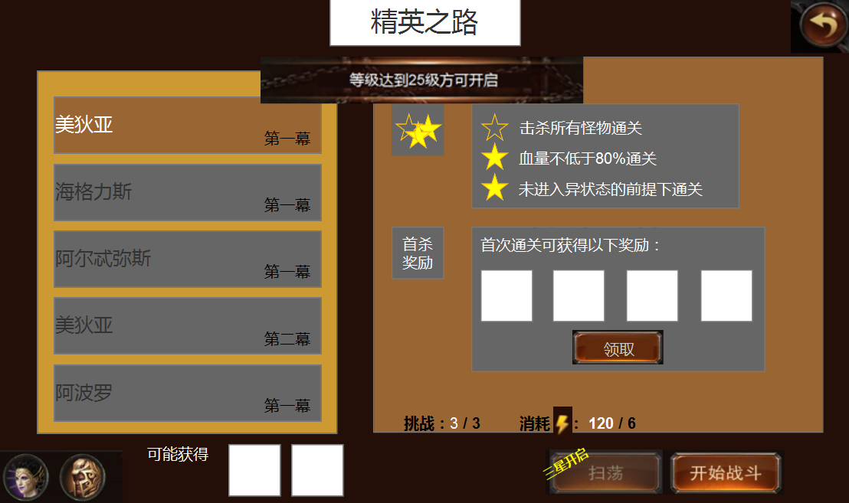
关卡选择

首杀奖励图标，领取后灰掉

未通关时按钮灰掉

出战神侍选择按钮

挑战次数和单次消耗体力
关卡单次可能奖励
未开启章节灰色，点击后弹出开启条件提示
三星达成后开启扫荡，未开启时，图标灰色并显示“三星开启”

 | 3.三星达成后开启该关卡扫荡
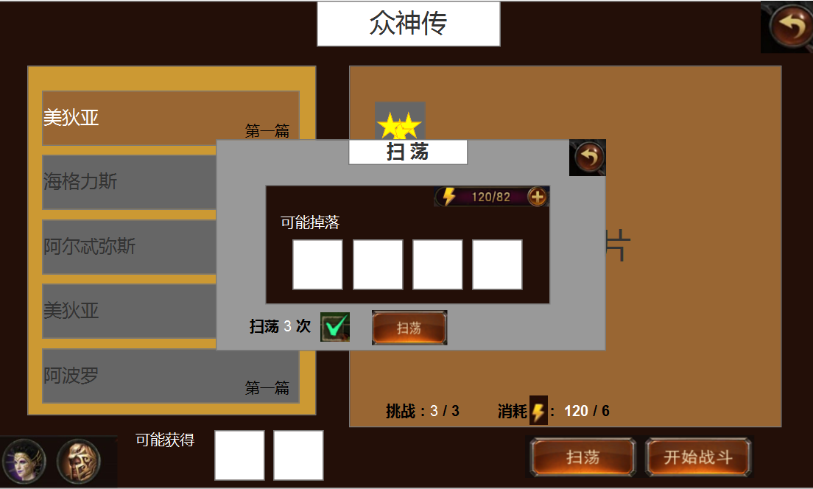
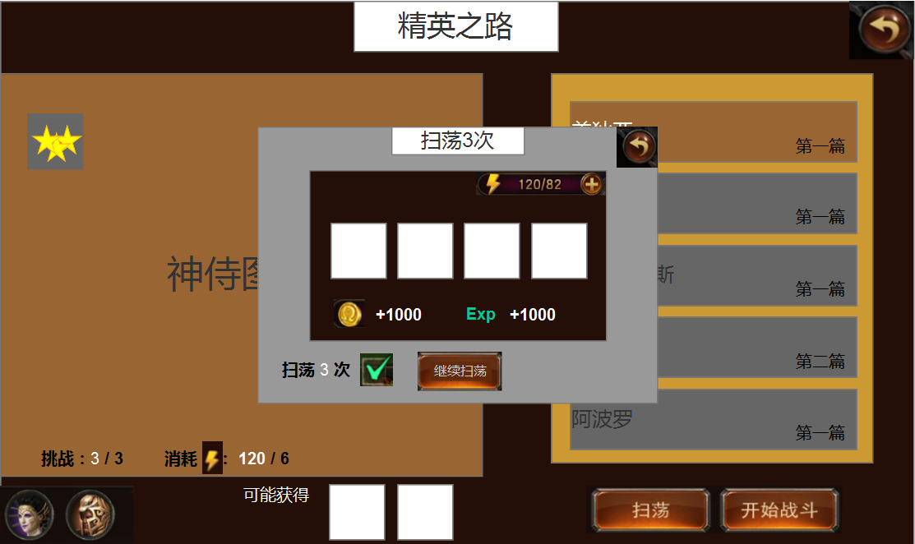
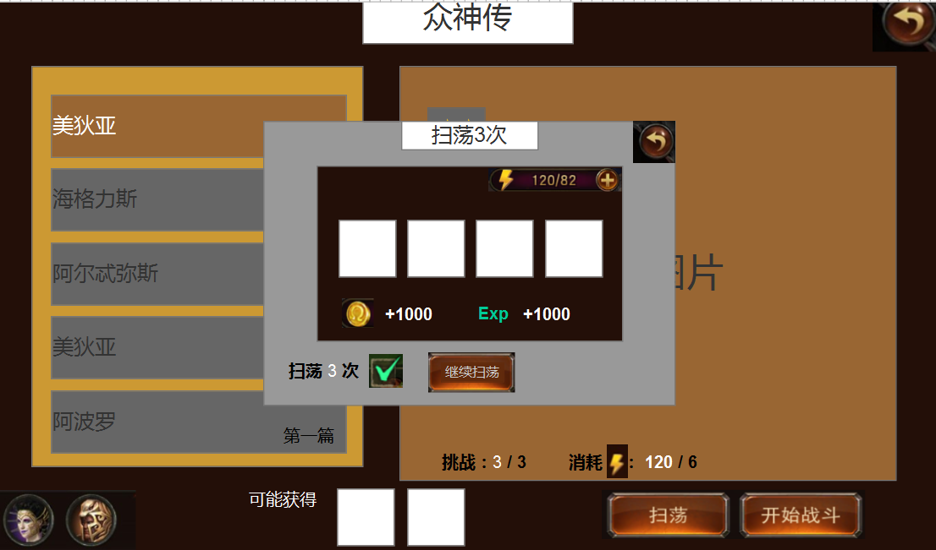

扫荡奖励

基础规则：勾选为多次扫荡，不勾选为扫荡一次，扫荡次数为策划配一个初始固定值，当该值大于剩余挑战次数时，扫荡次数自动调整为剩余挑战次数值
特殊规则：当玩家从“装备界面”和“宠物界面”的所需材料跳转过来时，扫荡次数变为当前所需材料个数计算而得的扫荡次数

 | 4.当体力小于当前关卡单词所需体力时，需要弹出指引玩家购买体力的UI，此需求已在《体力规则文档》中
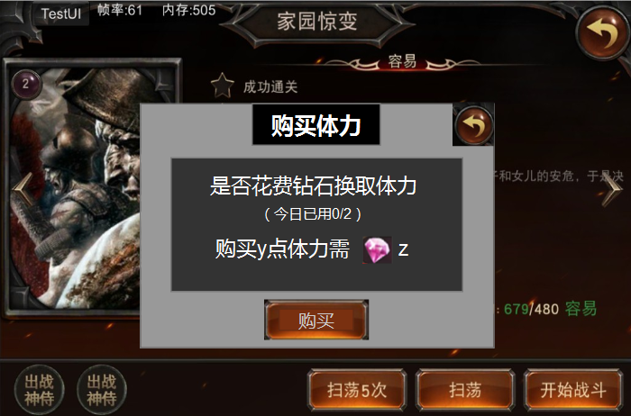
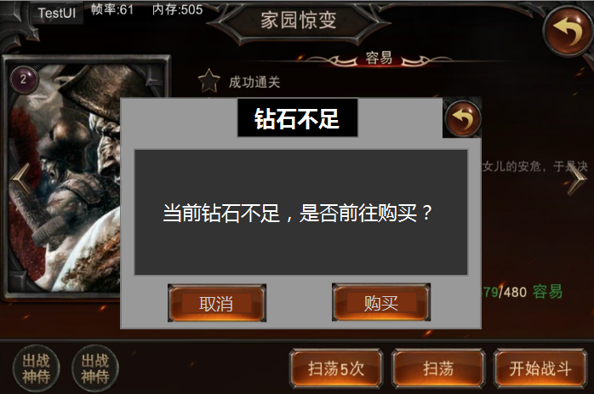
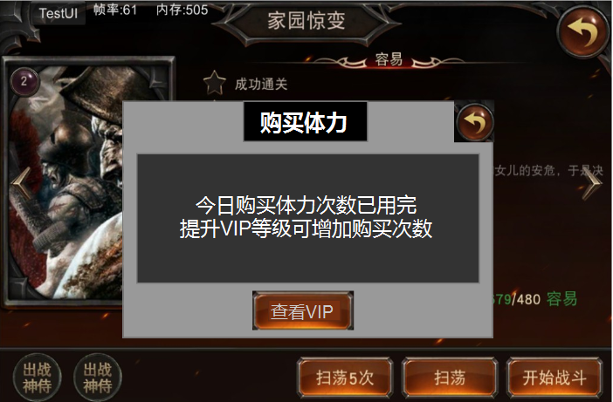

非VIP每日购买次数、VIP每日购买次数、购买点数和所需钻石皆可配置
点击“购买”按钮链接至钻石充值UI界面
点击“查看VIP”按钮链接至VIP充值UI界面

 | 5.关卡次数为0时可花钻石重置关卡，其中每日可重置次数以及每次重置需要消耗的钻石与VIP等级有关，需要单独配置
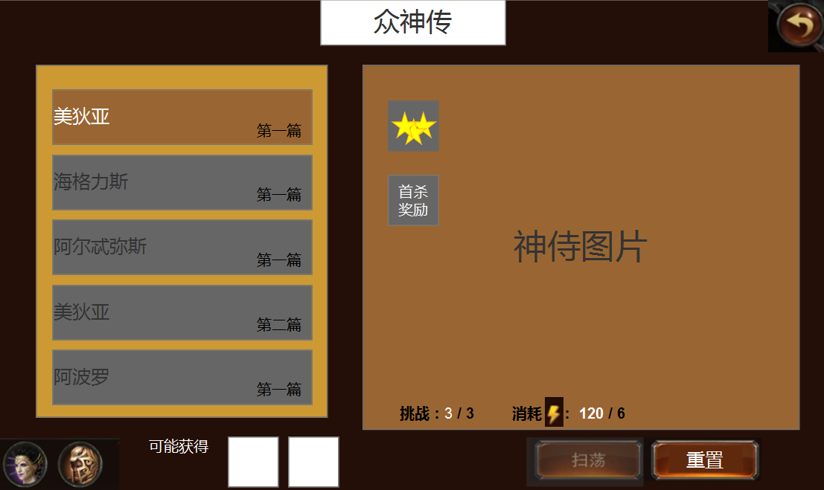
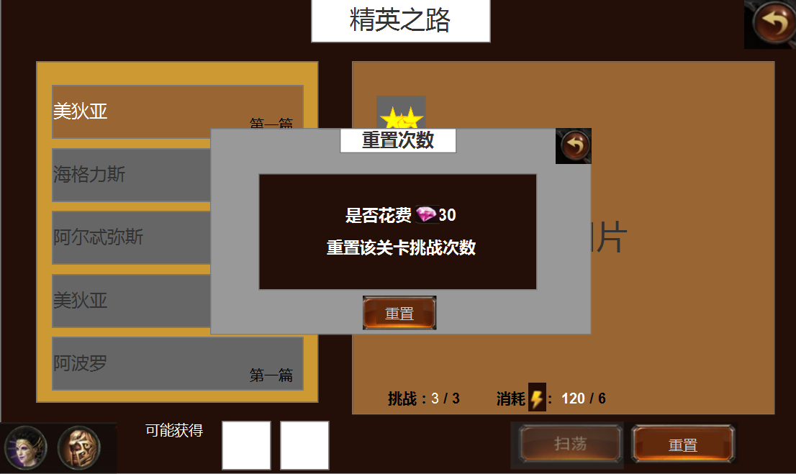

（今日剩余可重置次数为x）

关卡挑战次数为0且玩家当前可重置次数时，扫荡按钮灰掉，“开始战斗”按钮变为“重置”按钮，点击弹出重置挑战次数提示

此时点击“扫荡”按钮弹出提示“请先重置挑战次数”
此时点击“重置”按钮弹出购买重置次数的提示

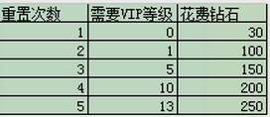

 |  | 其中每日可重置的次数以及每次重置花费的钻石都与VIP等级相关

当今日可重置次数和挑战次数都为0时，灰掉扫荡和重置按钮，此时点击任意一个按钮弹出提示“今日不可再重置挑战次数”

4.2关卡开启条件
 | 众神传关卡数与普通神侍个数相对应，每名神侍暂定4关，各关卡开启条件（待补充）

4.3关卡奖励
 | 众神传奖励主要分为三种：（待补充）
 | 1.普通神侍碎片
 | 2.装备卷轴
 | 3.经验、金币

4.4关卡结算
 | 众神传结算界面通用现有主线副本结算界面
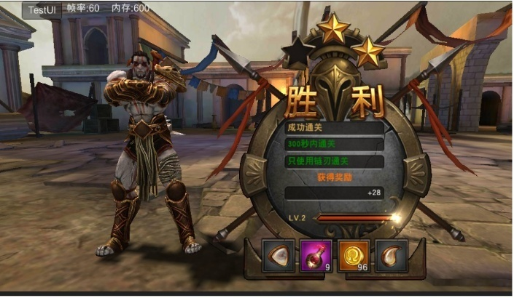

4.5关卡规划
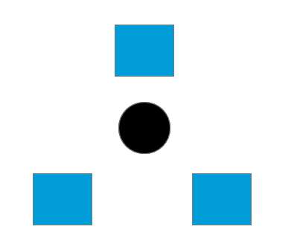

4.6玩法CG
当该角色第一次进入众神传的UI界面时，需要播放一段CG，以对众神传进行包装，具体流程如下：
 | 1.该角色第一次点击主界面上的“众神传”图标，播放CG
 | 2.CG背景为黑色或暗色调，可用沙漏或神谱等物件的动作表现时间倒流、回忆过去等主题色彩，同时物件打灯光使其在灰暗的基调中显得明亮，以表现光明
 | 3.在屏幕下方出现白色或金色的字幕，以包装该玩法，字幕内容大概如下：
 | 那些被岁月的长卷所承载的故事
 | 那些被时间的沙砾所掩埋的过去
 | 将一一呈现在你的面前
 | 这一刻，历史，由你来改变……
 | 4.当最后一句字幕出现2~3s后，屏幕右上角出现白色光点，并渐渐扩大，表现驱散所有黑暗，迎接光明，然后结束CG
 | 5.CG结束后，玩家进入众神传的关卡选择界面

03秒后开始比赛

美术需求
美术需求

场景需求

UI需求
 | 众神传用以下进入流程
 | 1.主界面中存在“精英关卡入口”UI按钮，玩家点击后可进入精英关卡主UI界面

“众神传”UI界面入口
点击三星图标展开该关卡三星条件和完成程度

 | 2.点击按钮后进入精英关卡主UI界面，界面内为各个关卡，以神侍图片显示表示该关卡掉落该神侍碎片，供玩家选择
三星条件图标
关卡选择

首杀奖励图标，领取后灰掉

未通关时按钮灰掉

出战神侍选择按钮

挑战次数和单次消耗体力
关卡单次可能奖励
未开启章节灰色，点击后弹出开启条件提示
三星达成后开启扫荡，未开启时，图标灰色并显示“三星开启”

 | 3.三星达成后开启该关卡扫荡

扫荡奖励

基础规则：勾选为多次扫荡，不勾选为扫荡一次，扫荡次数为策划配一个初始固定值，当该值大于剩余挑战次数时，扫荡次数自动调整为剩余挑战次数值
特殊规则：当玩家从“装备界面”和“宠物界面”的所需材料跳转过来时，扫荡次数变为当前所需材料个数计算而得的扫荡次数

 | 4.当体力小于当前关卡单词所需体力时，需要弹出指引玩家购买体力的UI，此需求已在《体力规则文档》中

非VIP每日购买次数、VIP每日购买次数、购买点数和所需钻石皆可配置
点击“购买”按钮链接至钻石充值UI界面
点击“查看VIP”按钮链接至VIP充值UI界面

 | 5.关卡次数为0时可花钻石重置关卡

关卡挑战次数为0时，扫荡按钮灰掉，“开始战斗”按钮变为“重置”按钮，点击弹出购买挑战次数提示

程序需求
程序需求

UI需求
 | 众神传用以下进入流程
 | 1.主界面中存在“精英关卡入口”UI按钮，玩家点击后可进入精英关卡主UI界面

“众神传”UI界面入口
点击三星图标展开该关卡三星条件和完成程度

 | 2.点击按钮后进入精英关卡主UI界面，界面内为各个关卡，以神侍图片显示表示该关卡掉落该神侍碎片，供玩家选择
三星条件图标
关卡选择

首杀奖励图标，领取后灰掉

未通关时按钮灰掉

出战神侍选择按钮

挑战次数和单次消耗体力
关卡单次可能奖励
未开启章节灰色，点击后弹出开启条件提示
三星达成后开启扫荡，未开启时，图标灰色并显示“三星开启”

 | 3.三星达成后开启该关卡扫荡

扫荡奖励

基础规则：勾选为多次扫荡，不勾选为扫荡一次，扫荡次数为策划配一个初始固定值，当该值大于剩余挑战次数时，扫荡次数自动调整为剩余挑战次数值
特殊规则：当玩家从“装备界面”和“宠物界面”的所需材料跳转过来时，扫荡次数变为当前所需材料个数计算而得的扫荡次数

 | 4.当体力小于当前关卡单词所需体力时，需要弹出指引玩家购买体力的UI，此需求已在《体力规则文档》中

非VIP每日购买次数、VIP每日购买次数、购买点数和所需钻石皆可配置
点击“购买”按钮链接至钻石充值UI界面
点击“查看VIP”按钮链接至VIP充值UI界面

 | 5.关卡次数为0时可花钻石重置关卡

关卡挑战次数为0时，扫荡按钮灰掉，“开始战斗”按钮变为“重置”按钮，点击弹出购买挑战次数提示

